Test Cases
No. | กลุ่ม (Module) | Scenario | ขั้นตอนการทดสอบ (Steps) | ผลลัพธ์ที่คาดหวัง (Expected Result) | ผลการทดสอบล่าสุด (Result) | หมายเหตุ / สาเหตุที่ไม่ผ่าน (Notes) | Priority
1 | Login | Login With Valid Credentials | 1. เปิดเว็บ 2. กรอก Username/Password ถูกต้อง 3. กดเข้าสู่ระบบ | เข้าสู่หน้า Dashboard สำเร็จ | PASS | - | High
2 | Login | Login With Invalid Password | 1. กรอก Username ถูกต้อง + Password ผิด 2. กดเข้าสู่ระบบ | ระบบไม่ยอมให้เข้า และแจ้งเตือน | PASS | - | High
3 | Login | Login With Invalid Username | 1. กรอก Username ที่ไม่มีในระบบ + Password ใดๆ 2. กดเข้าสู่ระบบ | ระบบไม่ยอมให้เข้า และแจ้งเตือน | PASS | - | High
4 | Login | Login With Empty Credentials | 1. ไม่กรอกข้อมูลใดๆ 2. กดเข้าสู่ระบบ | ระบบไม่ยอมให้เข้า และแจ้งเตือน | PASS | - | Medium
5 | Login | Login With Username Only (Empty Password) | 1. กรอกเฉพาะ Username 2. กดเข้าสู่ระบบ | ระบบไม่ยอมให้เข้า และแจ้งเตือน | PASS | - | Medium
6 | Login | Password Field Should Mask Input | 1. ตรวจสอบ attribute type ของช่อง Password | ช่อง Password ต้องเป็น type="password" | PASS | - | Medium
7 | Login | User Can Logout Successfully | 1. Login สำเร็จ 2. กดปุ่ม Logout (title="ออกจากระบบ") | กลับมาหน้า Login | PASS |  | High
8 | Add Lead | Execute Complete Add Lead Workflow | 1. Login สำเร็จ 2. เปิด Modal เพิ่มลีดใหม่ 3. กรอกข้อมูลครบทุกช่อง 4. กดบันทึก | บันทึกสำเร็จ Modal ปิดสนิท | PASS |  | High
9 | Add Lead | Add Lead With Missing Required Fields | 1. เปิด Modal เพิ่มลีดใหม่ 2. ไม่กรอกข้อมูล 3. กดบันทึก | ระบบ Block และแจ้งเตือน field required | PASS | - | High
11 | Add Lead | Add Lead With Invalid Phone Format | 1. เปิด Modal 2. กรอกเบอร์โทรเป็นตัวอักษร 3. กดบันทึก | แจ้งเตือนหรือไม่ยอมรับข้อมูล | PASS | - | Medium
12 | Add Lead | Add Lead With Duplicate Tax ID | 1. เพิ่มลีดด้วยเลขนิติบุคคลหนึ่ง 2. เพิ่มลีดซ้ำด้วยเลขเดียวกัน | แจ้งเตือนข้อมูลซ้ำ ไม่บันทึกซ้ำ | PASS |  | Medium
14 | Add Lead | Cancel Add Lead Modal Without Saving | 1. เปิด Modal 2. กรอกข้อมูลบางส่วน 3. กดยกเลิก | Modal ปิดสนิท ไม่มีข้อมูลถูกบันทึก | PASS |  | Medium
15 | Edit Lead | Edit Existing Lead Successfully | 1. คลิกแก้ไขแถวแรกในตาราง 2. แก้ไขชื่อบริษัท 3. กดบันทึก | บันทึกสำเร็จ ข้อมูลในตารางอัปเดต | PASS |  | High
16 | Edit Lead | Cancel Edit Lead Without Saving Changes | 1. คลิกแก้ไขแถวแรก 2. แก้ไขข้อมูล 3. กดยกเลิก | ข้อมูลเดิมไม่เปลี่ยนแปลง | PASS |  | Medium
17 | Delete Lead | Delete Lead With Confirmation | 1. คลิกลบแถวแรก 2. กดยืนยัน | ข้อมูลหายไปจากตาราง จำนวนแถวลดลง | PASS |  | High
18 | Delete Lead | Cancel Delete Lead Confirmation | 1. คลิกลบแถวแรก 2. กดยกเลิกที่หน้า confirm | ข้อมูลไม่ถูกลบ จำนวนแถวเท่าเดิม | PASS |  | Medium
19 | Search | Search Leads With Existing Keyword | 1. พิมพ์คำค้นที่มีอยู่จริง | ตารางกรองผลลัพธ์ตรงกับคำค้น | PASS |  | High
20 | Search | Search Leads With Non-Existing Keyword | 1. พิมพ์คำค้นที่ไม่มีในระบบ | แสดงข้อความ 'ไม่พบข้อมูล' | PASS | - | Medium
21 | Search | Search With Special Characters / Injection Attempt | 1. พิมพ์อักขระพิเศษ/SQL injection ในช่องค้นหา | ระบบไม่ error ไม่มีช่องโหว่ | PASS | - | High
22 | Search | Clear Search Should Restore Full List | 1. ค้นหาจนตารางว่าง 2. ล้างคำค้นหา | ตารางกลับมาแสดงข้อมูลทั้งหมดเหมือนเดิม (จำนวนแถวเท่าก่อนค้นหา) | PASS |  | Medium
23 | Filter | Filter Leads By Branch | 1. เปิด Dropdown กรองสาขา (เป็น native <select>) 2. ตรวจสอบตัวเลือก | Dropdown มีตัวเลือกสาขาให้เลือก | PASS |  | Medium
24 | Filter | Filter Combined With Search | 1. เปิด Filter สาขา 2. ค้นหาพร้อมกัน | ผลลัพธ์ตรงตามเงื่อนไขทั้งสอง | PASS | - | Low
25 | Sort/Pagination | Sort Table By Company Name Column | 1. คลิกหัวตาราง 'ชื่อบริษัท' | ข้อมูลเรียงลำดับตามคอลัมน์ | PASS |  | Low
26 | Sort/Pagination | Navigate To Next Page | 1. กดปุ่มหน้าถัดไป (ถ้ามี) | เปลี่ยนหน้าสำเร็จ หรือข้ามถ้าไม่มี pagination | PASS |  | Low
27 | Export | Export Lead Data | 1. กดปุ่ม Export | ดาวน์โหลดไฟล์สำเร็จ ไม่มี error | PASS |  | Low
28 | Table Display | Verify Row Count Text Display | 1. ตรวจสอบข้อความนับจำนวนแถวใต้ตาราง | แสดงข้อความจำนวนรายการถูกต้อง | PASS |  | Low
29 | Table Display | Table Should Not Break With Long Company Name | 1. เพิ่มลีดชื่อบริษัทยาวมาก | ตารางแสดงผลได้โดยไม่พัง layout | PASS | - | Low
30 | Session/Security | Direct URL Access Without Login Should Redirect | 1. เข้า URL หน้า Dashboard ตรงๆ โดยไม่ Login | ถูก redirect กลับหน้า Login | PASS | - | High
31 | Session/Security | Refresh Page After Login Should Keep Session | 1. Login สำเร็จ 2. Refresh หน้าเว็บ | Session ไม่หลุด ยังอยู่หน้า Dashboard | PASS | - | High
31 | Report page | Navigate To Reports Page Successfully | 1. กรอก Username = Username ที่ถูกต้อง, Password = Password ที่ถูกต้อง แล้วกด Login 2. ตรวจสอบว่าระบบพาไปหน้า Dashboard สำเร็จ 3. กดเมนู "รายงานการติดตาม" ที่ Sidebar 4. ตรวจสอบว่าเข้าหน้ารายงานสำเร็จ | ทดสอบเข้าหน้ารายงานการติดตามจากเมนู Sidebar | PASS |  | Medium
32 | Report page | Reports Page Displays Summary Cards | 1. กรอก Username = Username ที่ถูกต้อง, Password = Password ที่ถูกต้อง แล้วกด Login 2. ตรวจสอบว่าระบบพาไปหน้า Dashboard สำเร็จ 3. กดเมนู "รายงานการติดตาม" ที่ Sidebar 4. ตรวจสอบว่าเข้าหน้ารายงานสำเร็จ 5. ตรวจสอบว่าตารางรายงานแสดงผล | ทดสอบว่าหน้ารายงานแสดงการ์ดสรุปตัวเลข (รายการทั้งหมด/ปิด/ฯลฯ) ครบถ้วน | PASS |  | Medium
33 | Report page | Change Report Date Range Filter | 1. กรอก Username = Username ที่ถูกต้อง, Password = Password ที่ถูกต้อง แล้วกด Login 2. ตรวจสอบว่าระบบพาไปหน้า Dashboard สำเร็จ 3. กดเมนู "รายงานการติดตาม" ที่ Sidebar 4. ตรวจสอบว่าเข้าหน้ารายงานสำเร็จ 5. กดปุ่มเลือกช่วงเวลา 6. ตรวจสอบว่าข้อความ/องค์ประกอบแสดงผล: ${REPORTS_DATE_RANGE_BTN} | ทดสอบเปลี่ยนช่วงเวลาแสดงข้อมูลรายงาน (เช่น 6 เดือนล่าสุด) | PASS |  | Medium
34 | Report page | Export Reports Data Without Errors | 1. กรอก Username = Username ที่ถูกต้อง, Password = Password ที่ถูกต้อง แล้วกด Login 2. ตรวจสอบว่าระบบพาไปหน้า Dashboard สำเร็จ 3. กดเมนู "รายงานการติดตาม" ที่ Sidebar 4. ตรวจสอบว่าเข้าหน้ารายงานสำเร็จ 5. กดปุ่ม Export Reports 6. ตรวจสอบว่าไม่พบ element ที่ระบุ: ข้อความแจ้งเตือน validation | ต้องไม่เกิด error | PASS |  | Medium
35 | Role | Navigate To Role Management Page Successfully | 1. กรอก Username = Username ที่ถูกต้อง, Password = Password ที่ถูกต้อง แล้วกด Login 2. ตรวจสอบว่าระบบพาไปหน้า Dashboard สำเร็จ 3. กดเมนู "จัดการ Role" ที่ Sidebar 4. ตรวจสอบว่าเข้าหน้าจัดการ Role สำเร็จ | ทดสอบเข้าหน้าจัดการ Role จากเมนู Sidebar | PASS |  | Medium
36 | Role | Role Management Displays Existing Role List | 1. กรอก Username = Username ที่ถูกต้อง, Password = Password ที่ถูกต้อง แล้วกด Login 2. ตรวจสอบว่าระบบพาไปหน้า Dashboard สำเร็จ 3. กดเมนู "จัดการ Role" ที่ Sidebar 4. ตรวจสอบว่าเข้าหน้าจัดการ Role สำเร็จ 5. ตรวจสอบว่าพบข้อความที่ระบุ: "superadmin" | มี list ตาม role ที่มี | PASS |  | Medium
37 | Role | Create New Role Button Should Open Form | 1. กรอก Username = Username ที่ถูกต้อง, Password = Password ที่ถูกต้อง แล้วกด Login 2. ตรวจสอบว่าระบบพาไปหน้า Dashboard สำเร็จ 3. กดเมนู "จัดการ Role" ที่ Sidebar 4. ตรวจสอบว่าเข้าหน้าจัดการ Role สำเร็จ 5. กดปุ่ม "สร้าง Role ใหม่" 6. ตรวจสอบว่าพบข้อความที่ระบุ: "Role" | ต้องเปิดฟอร์ม/Modal สร้าง Role | PASS |  | Medium
38 | Role | Edit Existing Role Opens Edit Form | 1. กรอก Username = Username ที่ถูกต้อง, Password = Password ที่ถูกต้อง แล้วกด Login 2. ตรวจสอบว่าระบบพาไปหน้า Dashboard สำเร็จ 3. กดเมนู "จัดการ Role" ที่ Sidebar 4. ตรวจสอบว่าเข้าหน้าจัดการ Role สำเร็จ 5. กดปุ่มแก้ไขที่แถวแรกของตาราง Role 6. ตรวจสอบว่าพบข้อความที่ระบุ: "แก้ไข" | ต้องเปิดฟอร์มแก้ไขข้อมูล Role นั้น | PASS |  | Medium
39 | Role | หน้าจัดการ Permission | ใส่ชื่อrole ซ้ำกับ role ที่มีเเล้วกดบันทึก | ควรขึ้นข้อความ Error | PASS |  | Medium
41 | Role | สิทธิ์การเข้าถึง (Authorization) | 1. Login ด้วย user สิทธิ์ต่ำ 2. ตรวจสอบตารางข้อมูลลีดแถวแรก | ทดสอบว่า user สิทธิ์ต่ำต้องไม่เห็นปุ่มลบข้อมูลลีด (ถ้าระบบจำกัดสิทธิ์ตาม role) | PASS |  | Low
42 | Role | สิทธิ์การเข้าถึง (Authorization) | ผู้ใช้สิทธิ์ต่ำต้องไม่เห็นเมนู Role Management | 1. Login ด้วย user สิทธิ์ต่ำ 2. พิมพ์ URL หน้า Role Management โดยตรง | PASS |  | Low
43 | Role | หน้าตั้งค่า (Settings) | ทดสอบว่าหน้าตั้งค่าโหลดโดยไม่มีข้อความ error ค้างอยู่ | ควรขึ้นข้อความ Error | PASS |  | Low
44 | Role | สิทธิ์การเข้าถึง (Authorization) | ผู้ใช้สิทธิ์ต่ำต้องไม่เห็นเมนู Role Management | เมนู Role Management ไม่ปรากฏสำหรับผู้ใช้สิทธิ์ต่ำ | PASS |  | Low
45 | lead page edit | Add Lead With Invalid Email Format | 1. เปิด Modal 2. กรอกอีเมลผิดรูปแบบ 3. กดบันทึก | แจ้งเตือนรูปแบบอีเมลไม่ถูกต้อง | FAIL | 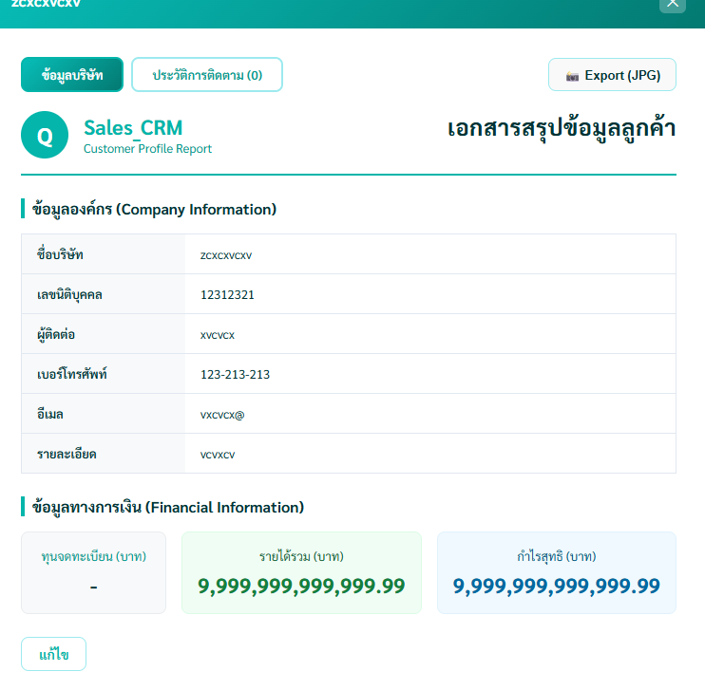 | Medium
46 | lead page edit | Add Lead With Negative Numeric Values | 1. เปิด Modal 2. กรอกรายได้เป็นค่าติดลบ 3. กดบันทึก | ระบบไม่ยอมรับค่าติดลบ | FAIL | 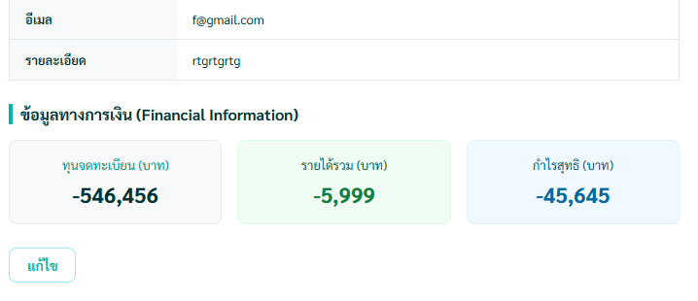 | Low
47 | Bulk Action | การเลือกหลายรายการ (Bulk Actions) | เลือกหลายแถวด้วย Checkbox | ระบบแสดงจำนวนรายการที่เลือกถูกต้อง | PASS |  | Low
48 | Bulk Action | การเลือกหลายรายการ (Bulk Actions) | เลือกทั้งหมดด้วย Checkbox หัวตาราง | ทุกแถวในตารางถูกเลือกทั้งหมด | PASS |  | Low
49 | Bulk Action | การเลือกหลายรายการ (Bulk Actions) | ลบข้อมูลหลายรายการพร้อมยืนยัน | ข้อมูลที่เลือกถูกลบออกจากตาราง | PASS |  | Low
50 | Bulk Action | การเลือกหลายรายการ (Bulk Actions) | ยกเลิกการลบข้อมูลหลายรายการ | จำนวนแถวในตารางเท่าเดิม ไม่มีข้อมูลถูกลบ | PASS |  | Low
51 | noti | หน้าเเจ้งเตือนทั้งหมด | กดไปในรายละเอียดการเเจ้งเตือนเปลี่ยนวันที่ไม่ได้ | เปลี่ยนวันที่ในหน้า detail ได้(หรือเปลี่ยนเป็นรูปเเบบอื่น) | FAIL | 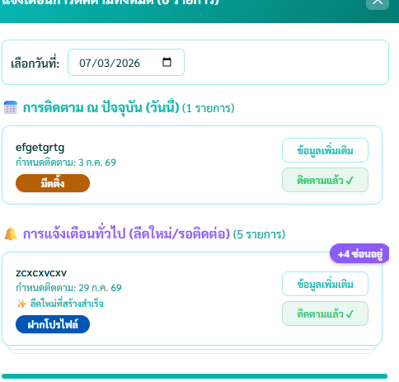 | Low
52 | Page Edit Set admin | หน้าโอนเปลี่ยนเเปลง เซลส์ | สามารถเปลี่ยน กดเปลี่ยนเซลส์ได้ | สามารถเปลี่ยน กดเปลี่ยนเซล์ได้ปกติขึ้นsuccess | PASS |  | Low
53 | Page Edit Set admin | สามารถเปลี่ยนเซลส์ เป็นคนเดิมได้ | ติ๊กเซลส์คนเดิมเพื่อเปลี่ยนเซลส์ | ควรขึ้น error ว่าเป็นเปลี่ยนไม่ได้ | FAIL | 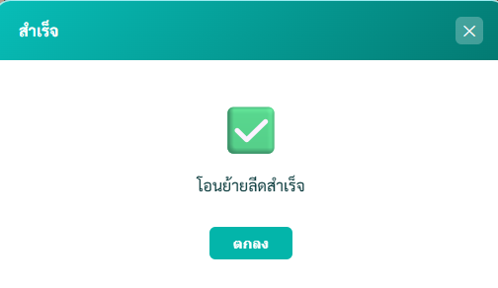 | Low
54 | input รายได้เป็นตัวอักษรนอกจากตัวเลข | ใช้ตัวอักษรพิเศษหรืออื่นต้องใส่ได้เเค่ตัวเลข | ใช้ตัวอักษรพิเศษหรืออักขระในช่อง input รายได้ ไม่ได้ | ทำไม่ได้ใส่นอกจากตัวเลขไม่ได้ | PASS
55 | หน้าจัดการ lead | ควรจะมีข้อมูลครบเเล้วจึงบันทึกได้ | ใส่ข้อมูลไม่ครบเเล้วบันทึก | ควรจะต้องใส่ข้อมูลครบไหมถึงจะบันทึกได้??? | FAIL | 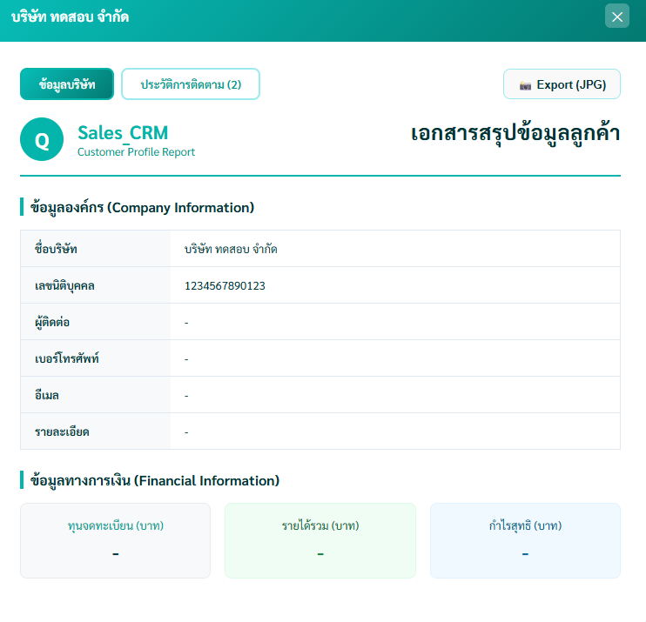
56 | หน้าจัดการ lead | ติ๊ก highligh ได้ไหมให้มันครบทุกอัน | ลองติ๊ก highligth ทุกอัน | ติ๊กทุกข้อควรที่จะติ๊กได้ | FAIL
57 | หน้าจัดการ lead | ใส่รายได้ติดลบได้ทั้งกำไรด้วย | ลองใส่ ค่า ติดลบ | ควรใส่ไม่ได้ | FAIL
58 | หน้าจัดการ lead | ลีดแก้ไขได้เเต่ขึ้น error | ลองแก้วันนัดก่อนติดต่อ | ตวรไม่มี error ขึ้น | FAIL | 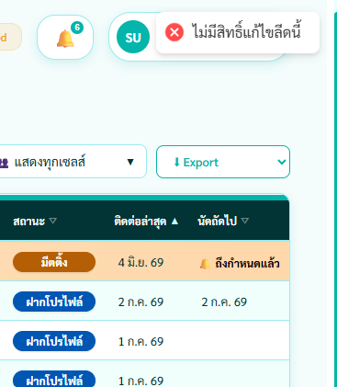
59 | หน้าจัดการ lead | ทุนบริษัทจด 0 บาท | ลองใส่่เลข 0 ในทุนจดทะเบียน | ควรใส่่ไม่ได้ | FAIL | 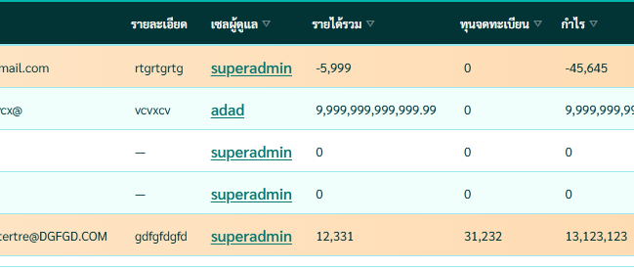
60 | หน้าจัดการ lead | วันติดต่อใส่หลังวันนัดไม่ได้ | ใส่่วันติดต่อหลังวันนัด | ควรใส่่ไม่ได้ | FAIL | 
61 | หน้าจัดการ lead | วันติดต่อเป็นวันนี้ กำหนดนัดถัดไปไม่ได้ | วันติดต่อเป็นวันนี้ | เลือกวันนัดได้ | FAIL
62 | หน้ารายงาน ประวัติการติดตาม | เหมือนว่าจะไม่ได้ | ใส่วันในการทดสอบ | ไม่มีบริษัทขึ้น ( ขึ้นไม่มีสิทธิ์ด้วย) | FAIL | 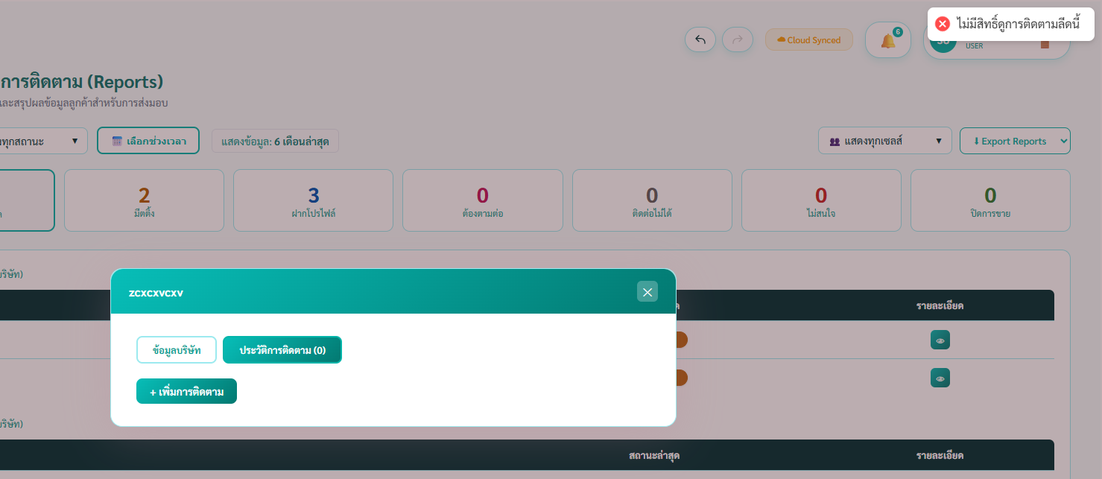
63 | หน้าจัดการ role | ใช้ชื่อ เเบบเดียวกันได้ | ใช้้ชื่อเดียวกันในการตั้ง | ควรใช้ไม่ได้ | FAIL
64 | หน้าจัดการผู้ใช้งาน | username ไม่ควรมีอักษรพิเศษ | ตั้งอักษรพิเศษเป็นusername | ไม่่ควรตั้งได้ | FAIL
65 | หน้าจัดการผู้ใช้งาน | username ตั้งเป็น space bar ได้ทั้ง password | ตั้้ง username เเละ password เป็น space bar | ไม่ควรตั้งเเบบนี้ได้ | FAIL
66 | หน้าจัดการผู้ใช้งาน | ปุ่ม button add user | เช็คปุ่ม add user ใหม่ | ควรเล็กกว่านี้ไหม??? | FAIL | 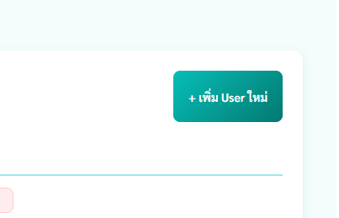
67 | หน้าจัดการผู้ใช้งาน | กำหนดงานวันนัดก่อนวันติดต่อ | ตั้งวันนั้นก่อนวันติดต่อ | ควรตั้งวันนัดก่อนวันติดต่อไม่ควรได้ | FAIL
ุ68 | หน้า edit lead | ช่องเบอร์โทรเเละอีเมลไม่ควรกรอกเเบบนี้ได้ | กรอกช่องเบอร์โทรศัพท์ด้วยตัวอักษร | ไม่ควรที่จะกรอกได้ | FAIL | 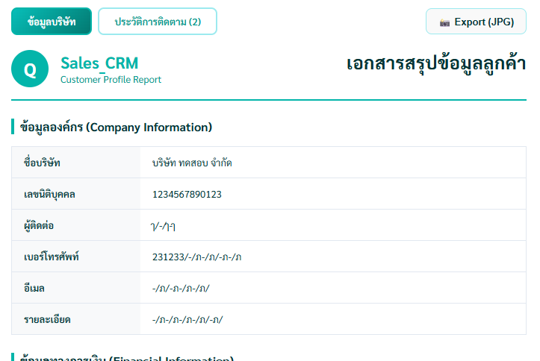
69 | หน้า edit lead | กดrefresh หน้า edit หายต้องกดขึ้นมาใหม่ | เปิดหน้า edit เเล้วกด refesh หน้าจอ edit page หาย | กดเเล้ว refesh เเล้วหน้า edit ที่กรอกไว้ ยังอยู๋ | FAIL | 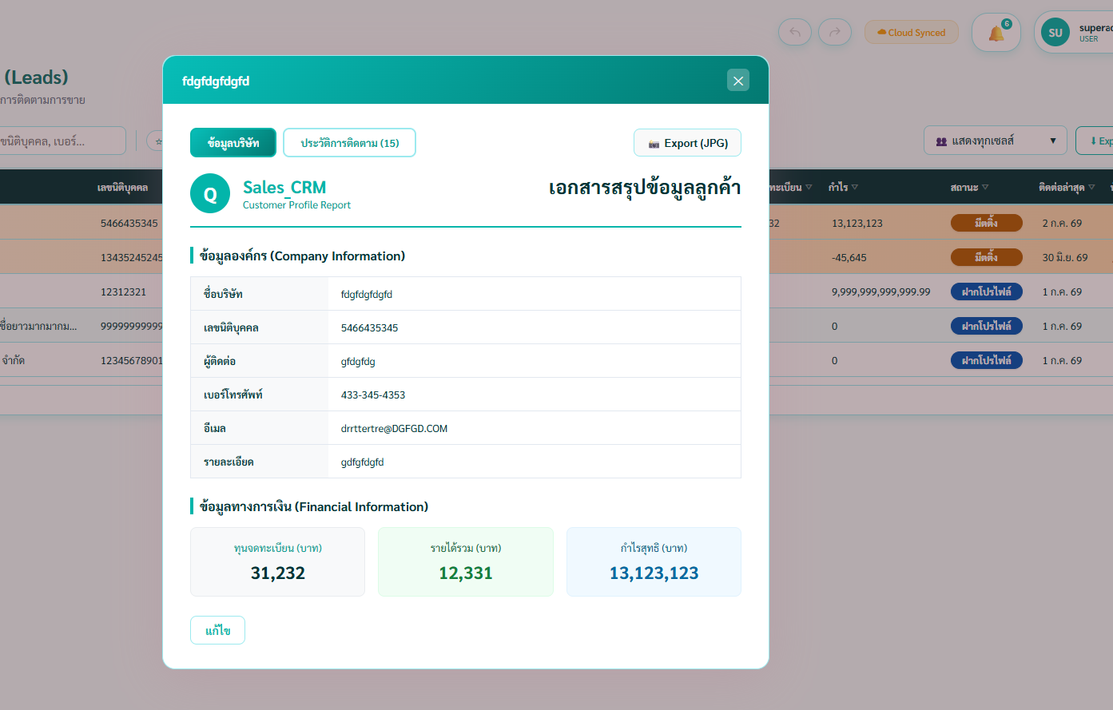
70 | หน้า จัดการ permission Role | เห็นครบทุกฟังชั่น | ตั้งสิทธิ์ขั้นสูงติ๊กหมดเเต่ตั้งหน้า lead owm export none | ควรจะเห็นเเค่หน้าตัวเอง | FAIL | 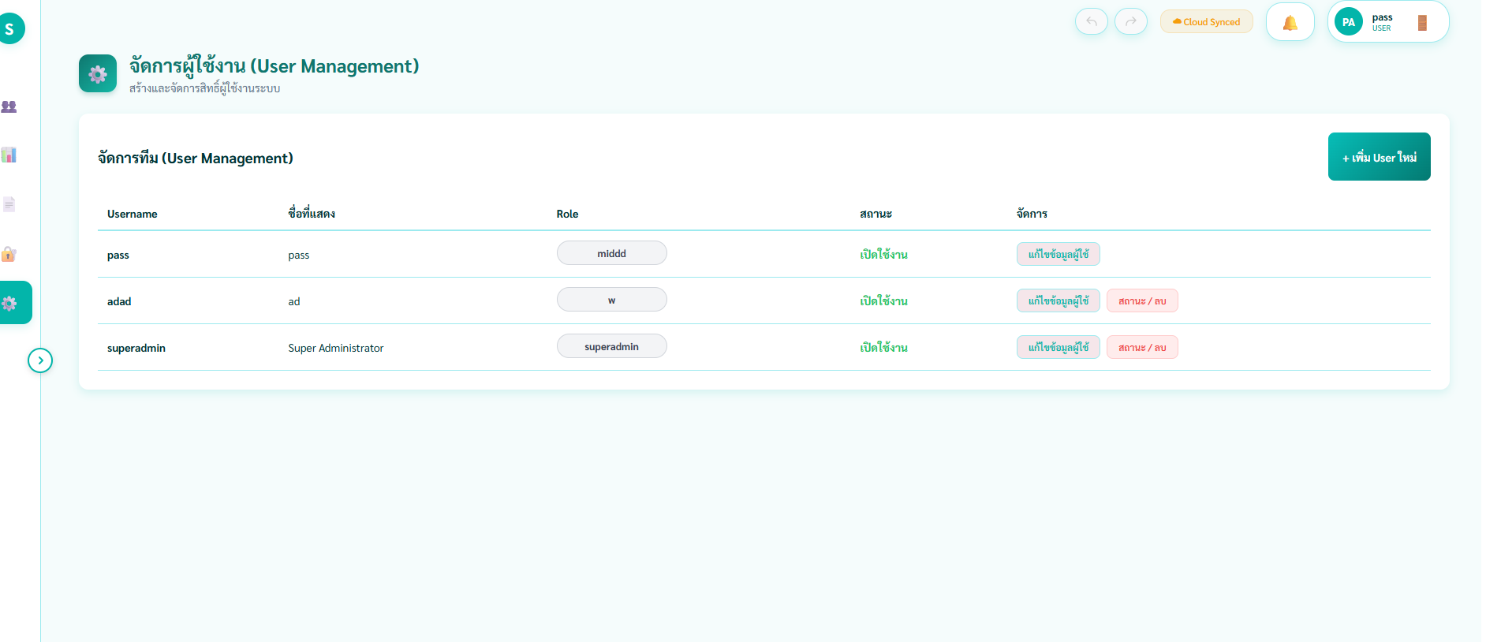 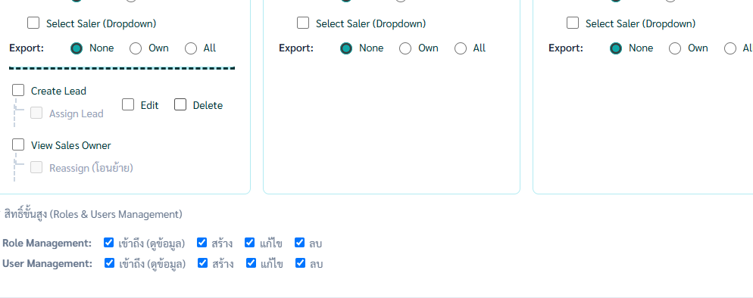
71 | หน้า จัดการ permission Role | เห็นไม่ครบทุกฟังชั่น | ตั้งทุกสิทธิ์เเต่ไม่ตั้งสิทธื์ขั้นสูง | แก้ไขแล้วขึ้น error มุมขวาเเต่แก้ไขได้ | 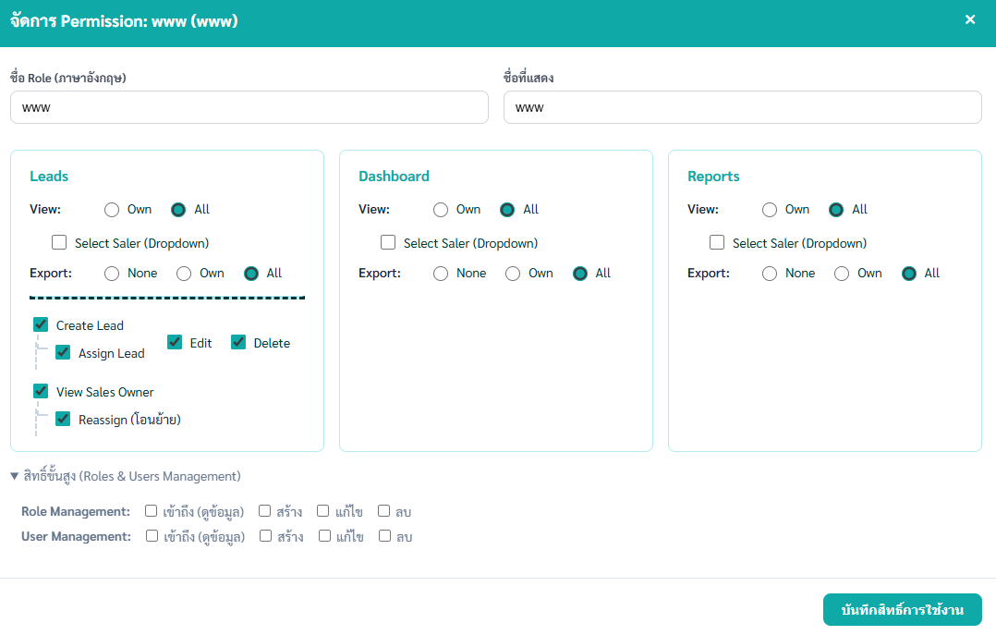 FAIL | 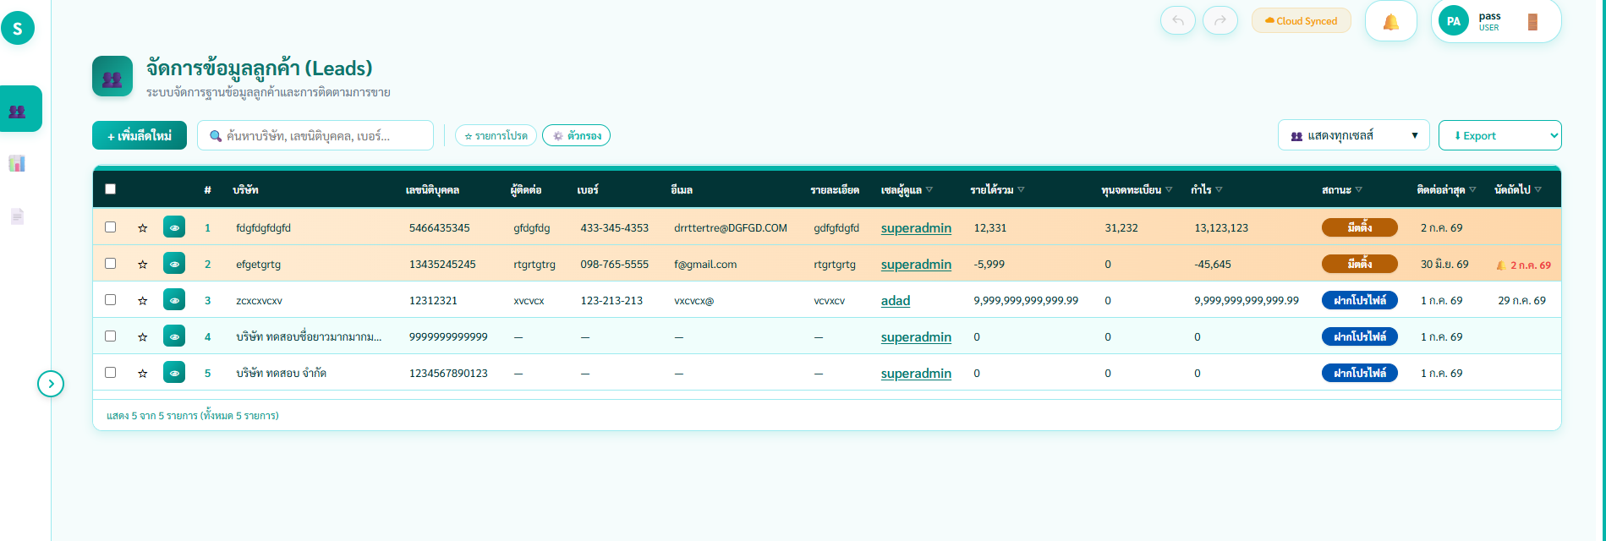
72 | หน้า จัดการ permission Role | ไม่มีสิทธิ์ทั้งที่มีสิทธิ์ | ตั้งให้มีสิทธิ์ ทุกอย่างยกเว้นขั้นสูง | ใช้สิทธิตาม role โดยที่ไม่ต้อง add role สิทธิขั้นสูง | FAIL | 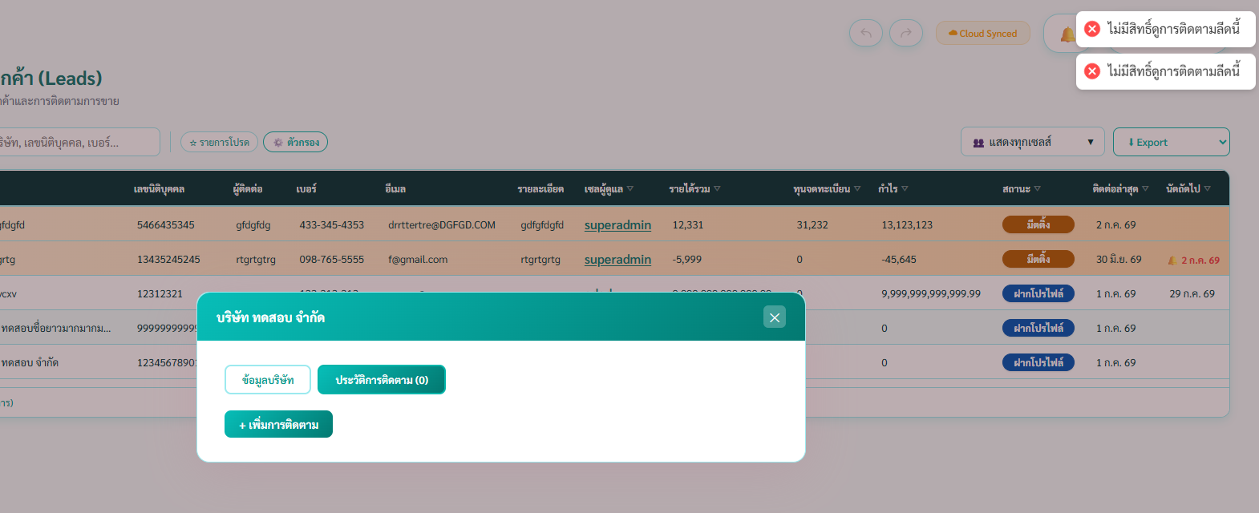 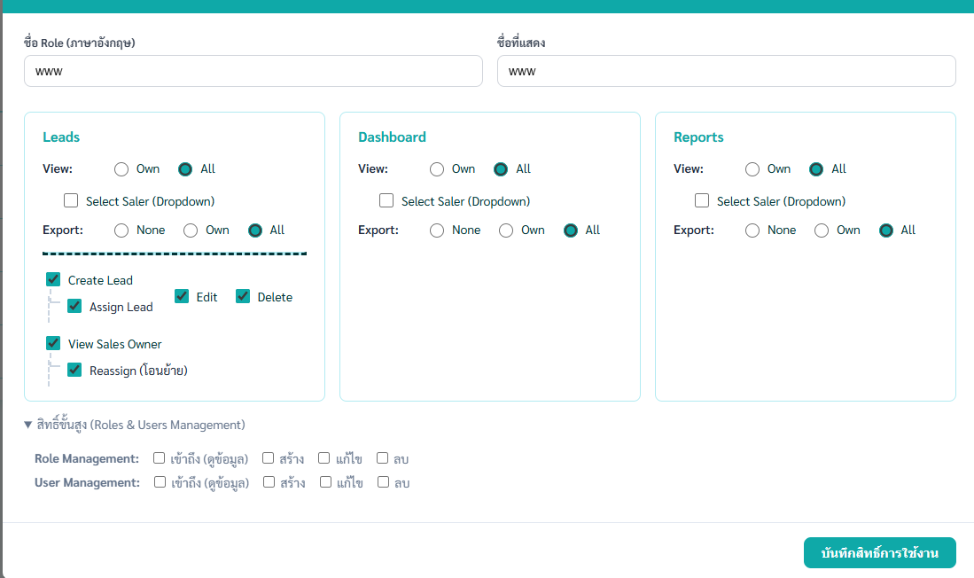
73 | หน้าการเเจ้งเตือน (กระดิ่ง) | หน้าตั้่างเเจ้งเตือนเเจ้งไม่ตรง | เลือกวันที่(5/31/2028เเล้วรายการอื่นขึ้น | ไม่ควรขึ้นอะไรถ้าไม่มี | FAIL | 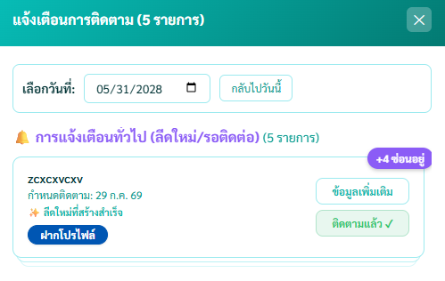
74 | ปุ่มไปกลับหน้า | ใช้งานไม่ได้ปุ่มไปหน้าถัดไปกับกลับ | ลองกดเปลี่ยนหน้าเเล้วกดกลับไม่ได้ในปุ่ม | ควรกดกลับได้ | FAIL
75 | Role | role ไม่สามารถ crete เเต่ crete lead ได้ | เข้าใน role นั้น แล้ว add lead | ไม่ควร add lead ได้ | FAIL | 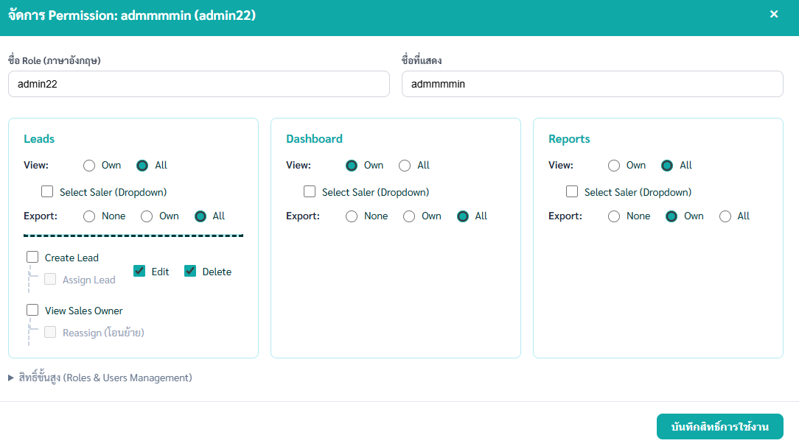 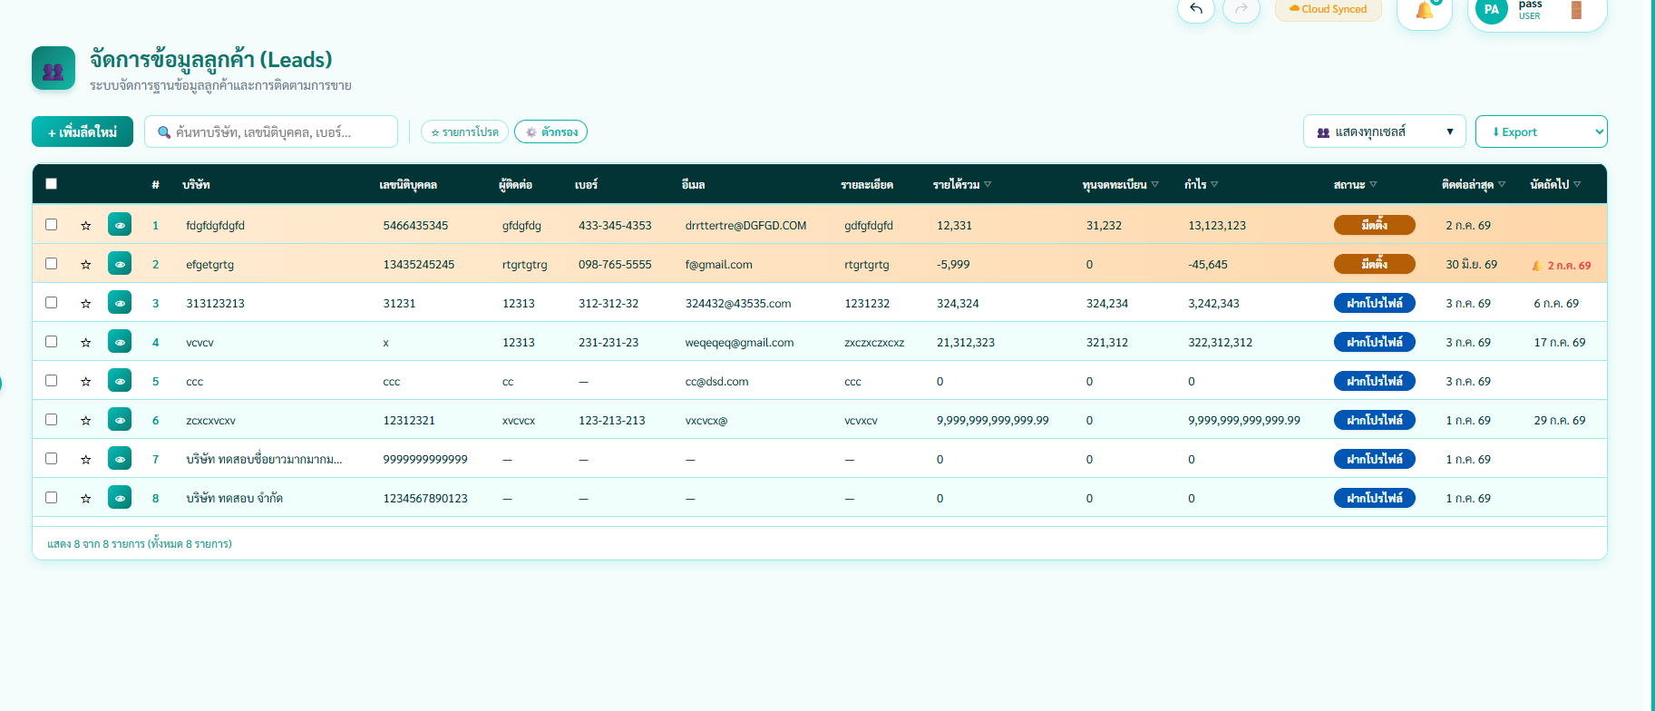
76 | หน้า รายงานการติดตาม | เเสดงวันที่ย้อนหลังได้ | เลือกช่วงเวลาปลายเป็นก่อนวันเริ่ม | ไม่ควรจะตั้งวันที่ปลายเป็นวันก่อนเริ่ม | FAIL | 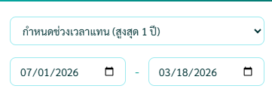
77 | noti | เเจ้งเตือนวันนี้มีตติ้ง | นัดถัดไปถึงกำหนด | เเจ้งเตือน | PASS
78 | หน้า จัดการ permission Role

 | เลขนิติบุคคล13หลัก

 | หน้าการติดตามควรเพิ่ม รายละเอียดส่วนลด

